1
 |  |  |  | ÍNDICE

Estadística anual sobre drogas. Comunidad de Madrid. 2025
Actuaciones policiales contra el tráfico ilícito de drogas

1. Detenciones y denuncias. 2000-2025

Unidades
 | Comunidad de Madrid |  | España
 | Detenciones | Denuncias | Detenciones | Denuncias

2025 | 5,238 | 68,477 | 21,918 | 375,124
2024 | 4,968 | 71,078 | 24,012 | 373,567
2023 | 4,921 | 71,159 | 25,527 | 388,356
2022 | 4,261 | 69,821 | 24,117 | 376,767
2021 | 3,190 | 58,568 | 22,968 | 315,891
2020 | 2,818 | 53,902 | 20,589 | 292,229
2019 | 2,970 | 64,121 | 20,437 | 363,483
2018 | 2,443 | 58,388 | 21,664 | 381,100
2017 | 2,185 | 56,135 | 20,422 | 376,271
2016 | 2,052 | 55,636 | 18,147 | 361,224
2015 | 2,040 | 51,354 | 17,509 | 356,442
2014 | 2,297 | 52,980 | 19,341 | 381,326
2013 | 2,420 | 55,035 | 20,629 | 383,182
2012 | 2,706 | 59,363 | 21,440 | 356,052
2011 | 1,984 | 64,909 | 17,276 | 375,019
2010 | 2,228 | 53,108 | 17,878 | 319,474
2009 | 2,718 | 48,386 | 19,399 | 351,927
2008 | 2,751 | 33,919 | 19,696 | 285,378
2007 | 2,755 | 28,363 | 18,952 | 240,237
2006 | 2,343 | 26,342 | 16,766 | 218,656
2005 | 2,110 | 15,189 | 16,299 | 173,096
2004 | 1,508 | 11,331 | 14,267 | 150,193
2003 | 949 | 6,412 | 122,634 | 12,718
2002 | 1,664 | 6,505 | 17,430 | 122,285
2001 | 1,811 | 4,831 | 17,380 | 112,270
2000 | 2,080 | 4,107 | 17,067 | 81,302

Fuente: Centro de Inteligencia contra el Terrorismo y el Crimen Organizado. Secretaría de Estado de Seguridad. Ministerio del Interior.

 |  |  |  |  | ÍNDICE
1.1g. Detenciones y denuncias. Comunidad de Madrid Unidades

1.2g. Detenciones y denuncias. España Unidades

3
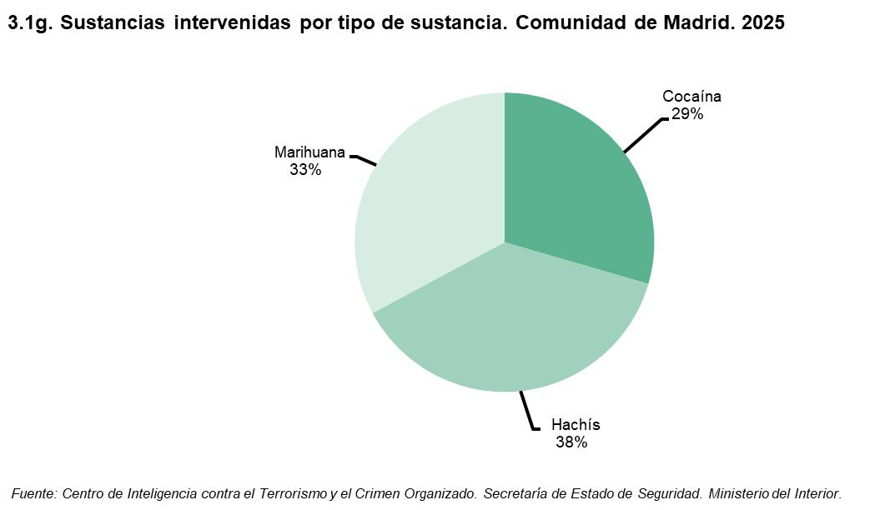
 |  |  |  |  |  |  |  |  |  |  |  |  | ÍNDICE
Estadística anual sobre drogas. Comunidad de Madrid. 2024
Actuaciones policiales contra el tráfico ilícito de drogas

3. Sustancias intervenidas por tipo de sustancia. 2000-2025

 | 2025 | 2024 | 2023 | 2022 | 2021 | 2020 | 2019 | 2018 | 2017 | 2016 | 2015 | 2014 | 2013 | 2012 | 2011 | 2010 | 2009 | 2008 | 2007 | 2006 | 2005 | 2004 | 2003 | 2002 | 2001 | 2000

España
Heroína (gr.) | 129,771 | 128,767 | 315,039 | 189,054 | 235,024 | 172,875 | 232,341 | 249,358 | 524,017 | 244,412 | 252,709 | 204,152 | 178,630 | 228,687 | 412,529 | 233,366 | 300,354 | 547,571 | 226,600 | 471,743 | 174,274 | 270,958 | 242,457 | 274,806 | 630,629 | 484,911
Cocaína (gr.) | 77,010,288 | 123,842,081 | 117,713,187 | 58,333,886 | 48,882,420 | 36,887,878 | 37,767,599 | 47,127,134 | 40,960,458 | 15,586,569 | 21,581,769 | 20,961,053 | 26,495,715 | 20,753,682 | 16,608,998 | 25,241,267 | 25,349,353 | 27,980,988 | 37,783,539 | 49,649,501 | 48,450,976 | 33,130,830 | 49,225,877 | 17,618,150 | 33,695,722 | 6,166,070
Hachís (gr.) | 257,283,409 | 199,220,874 | 357,906,013 | 318,960,650 | 672,678,109 | 461,020,414 | 349,147,156 | 433,826,425 | 334,918,525 | 321,545,747 | 378,702,955 | 377,388,512 | 315,549,529 | 325,562,225 | 355,904,042 | 384,314,697 | 444,581,223 | 682,671,917 | 653,630,502 | 459,266,956 | 669,084,887 | 793,083,752 | 730,753,987 | 541,373,333 | 513,815,556 | 472,979,429
Marihuana (gr.) | 35,458,053 | 42,293,625 | 53,750,829 | 126,001,854 | 130,092,282 | 59,888,325 | 32,566,865 | 29,565,006 | 34,517,230 | 11,258,431 | 10,083,191 | 7,485,991 | 9,971,209 | 10,457,422 | 17,535,116 | 1,672,805 | 1,672,805 | 3,751,076 | 679,536 | 273,031 | 331,786 | 471,811 | 397,678 | 380,715 | 473,515 | 345,515
Planta de Cannabis (gr.) | 875,061 | 1,063,553 | 1,187,467 | 2,812,950 | 3,203,074 | 1,433,213 | 1,320,310 | 9,870,886 | 1,124,674 | 599,761 | 377,458 | 270,122 | 176,165 | 39,932,186 | 16,108,367 | 27,277,661 | 28,698,645 | 24,039,722 | 25,154,616 | 14,091,386 | 11,207,419 | 9,176,630 | 7,241,351 | 5,877,437 | 3,882,353 | 15,000,000

Comunidad de Madrid
Heroína (gr.) | 33,844 | 18,888 | 64,769 | 16,267 | 9,229 | 30,199 | 49,218 | 38,638 | 19,216 | 8,628 | 48,971 | 31,080 | 54,202 | 19,356 | 42,683 | 17,667 | 65,541 | 76,936 | 73,515 | 202,276 | 45,538 | 126,185 | 100,789 | 94,341 | 296,963 | 158,663
Cocaína (gr.) | 3,548,375 | 6,340,820 | 7,582,880 | 4,008,661 | 3,177,782 | 873,037 | 7,954,000 | 3,150,613 | 2,377,845 | 2,833,584 | 2,261,054 | 2,032,936 | 3,141,179 | 3,563,239 | 4,680,489 | 5,024,226 | 4,858,582 | 4,189,341 | 5,860,280 | 6,093,207 | 4,883,858 | 4,303,695 | 1,880,428 | 4,208,976 | 3,757,073 | 1,270,827
Hachís (gr.) | 4,532,708 | 2,002,659 | 10,211,463 | 1,214,245 | 5,925,520 | 1,389,649 | 950,025 | 1,225,233 | 2,664,188 | 2,493,436 | 399,870 | 2,552,871 | 402,790 | 1,636,711 | 3,303,932 | 381,352 | 1,630,240 | 429,378 | 1,146,613 | 1,378,586 | 20,473,998 | 8,248,071 | 7,453,691 | 487,236 | 924,868 | 3,310,856
Marihuana (gr.) | 3,952,791 | 2,609,881 | 5,544,154 | 6,036,764 | 7,604,121 | 14,467,991 | 3,087,289 | 1,221,561 | 3,744,072 | 369,462 | 389,206 | 200,193 | 188,527 | 164,705 | 244,047 | 81,293 | 77,195 | 208,503 | 200,667 | 64,597 | 82,681 | 48,125 | 182,454 | 84,633 | 124,866 | 10,400
Planta de Cannabis (gr.) | 36,080 | 24,933 | 57,357 | 76,023 | 85,028 | 100,447 | 39,756 | 26,516 | 35,209 | 47,564 | 6,063 | 2,537 | 3,844 | 525,200 | 188,690 | 327,644 | 1,090,460 | 207,477 | 255,902 | 106,661 | 107,591 | 9,177 | 141,206 | 211,000 | 6,600 | 3,000

Fuente: Centro de Inteligencia contra el Terrorismo y el Crimen Organizado. Secretaría de Estado de Seguridad. Ministerio del Interior.

 |  |  |  |  | ÍNDICE

